Blad1
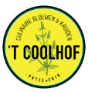 PLANTGOED Zon veel semi geen Nederlandse naam Botanische naam | PRIJS per pot klein groot | KENMERK Winterhard Niet Winterhard 1 jarig 2 jarig Meerjarig |  | BODEM Licht Medium Zwaar | VOCHT Droog Medium Vochtig | BLOEI | HOOGTE | VERHAAL vertelt over oorsprong, culinaire genoegens, …..
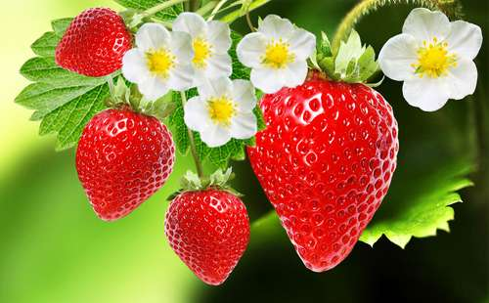 Aardbei Fragaria | 1 | M | W | LMZ | M | 05-06 |  | meer weten?
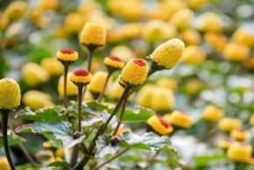 ABC-kruid/Champagneblad Spilanthes oleracea | 2.5 | 1 | NW | LM | V | 06-11 | 40-50 | meer weten?
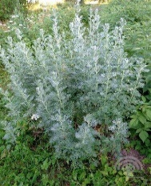 Absint Alsem Artemisia absinthium | 2.5 | M | W | LM | DV | 08-10 | 100 | meer weten?
Afrikaantje, Citroenafrikaantje Tagetes tenuifolia | 2.5 | 1 | NW | LMZ | DM | 06-10 | 30-40 | meer weten?
Afrikaantje, Klein Afrikaantje Tagetes patula nana | 2.5 | 1 | NW | LMZ | DM | 06-10 | 20-30 | meer weten?
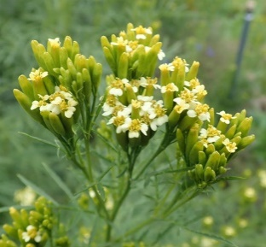 Afrikaantje, Wild Afrikaantje Huacatay Munt Tagetes minuta | 2.5 | 1 | NW | LMZ | DM | 09-10 | 70-100 | meer weten?
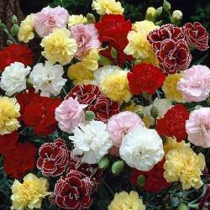 Anjer, Chabaudanjer Dianthus caryophyllus 'Mixed' | 2.5 | M | W | LMZ | DM | 06-08 | 40-50 | meer weten?
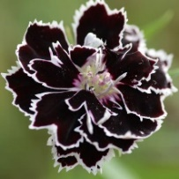 Anjer, Chinese anjer Black and White Dianthus chinensis heddewigii 'Black & White' | 2.5 | M | W | LMZ | DM | 06-08 | 30-40 | meer weten?
 Anjer, Duizendschoon Dianthus Barbatus | 2.5 | M | W | LMZ | DM | 06-08 | 30-40 | meer weten?
 Anjer, Kartuizeranjer Dianthus carthusianorum 'Feuerglut' | 2.5 | M | W | LM | MV | 06-07 | 70 | meer weten?
Anjer, Steenanjer Dianthus deltoides | 2.5 | M | W | LM | V | 06-07 | 20 | meer weten?
 Anjer, Tuinanjer Dianthus caryophyllus | 2.5 | M | W | LMZ | DM | 06-08 | 40-50 | meer weten?
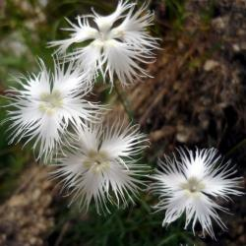 Anjer, Witte geuranjertje Dianthus superbus 'Albus' | 2.5 | M | W | LMZ | DM | 06-09 | 50-70 | meer weten?
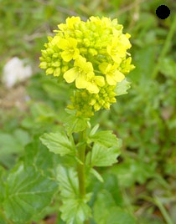 Barbarakruid / winterkers Barbaraea praecox | 2 | 2 | W | LM | V | 04-06 | 10-60 | meer weten?
Basilicum ,fijnbladig Ocimum basilicum | 2.5 | 1 | NW | LM | M | 06-08 | 30-40 | meer weten?
 Basilicum, Citroenbasilicum Ocimum americanum | 2 | 1 | NW | LM | V | 07-08 | 30-40 | meer weten?
Basilicum, Heilige basilicum Tulsi Ocimum sanctum of tenuifolia | 2.5 | 1 | NW | LM | DM | 07-08 | 50-70 | meer weten?
 Basilicum, Kaneelbasilicum Ocimum basilicum var. cinnamon | 2 | 1 | NW | LMZ | M | 06-09 | 50-70 | meer weten?
 Basilicum, Rode Basilicum Ocimum basilicum | 2 | 1 | NW | LM | M | 07-08 | 30-40 | meer weten?
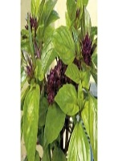 Basilicum, Thai basilicum Ocimum basilicum | 2.5 | 1 | NW | LM | SM | 07-08 | 30-40 | meer weten?
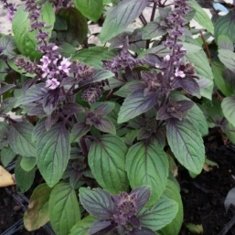 Basilicum Ocimum basilicum 'Magic Mountain' | 2 | 1 | NW | LM | M | 07-08 | 30-40 | meer weten?
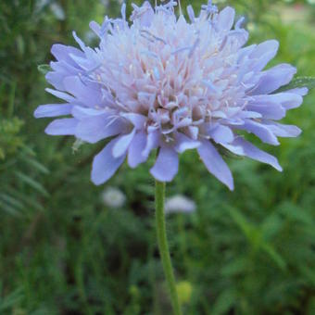 Beemdkroon Knautia Arvensis | 2,5 3,5 | M | W | LMZ | DM | 06-10 | 50-70 | meerweten?

